상품제안서
클라우망 골드체인 40수코마사 호텔수건 170g | 상품코드: S20850

 |  |  |  |  |  |  | 02-713-8555 | www.synergygift.co.kr
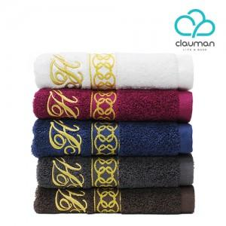

【상세/제작정보】

【인쇄/포장옵션】 | 자수 / 포장지포장

【공급단가】 | 수량 | 100~ | 500~ | 1,000~ | 3,000~ | 5,000~
*VAT별도 | 단가 | 4,650원 | 4,480원 | 4,310원 | 4,140원 | 4,030원

【상품 URL】 | https://www.synergygift.co.kr:443/src/goods_detail.php?gdno=20850

